Úvod
 |  | Ďalej >

 | Konfigurátor krytiek


Verzia 1.02

Config
 |  |  |  |  | Úvod

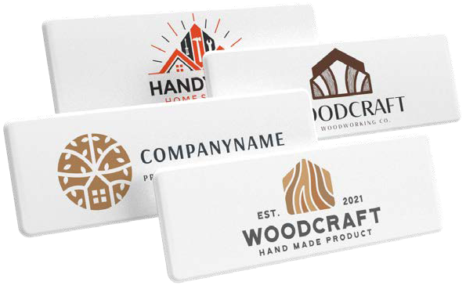
 | Značka krytky
 | Krytka na
 | Kód a názov krytky |  |  | #N/A
#N/A | Prosím pozor - objednávaná krytka nie je symetrická, je potrebné doložiť nákres
 | Množstvo (min. 50ks) |  | ks
 | Opakovaná tlač?
 | Počet farieb loga (1-4)
 | Napište farby podľa pantone vzorkovníku

 | Celková cena krytiek s potlačou | FALSE | EUR
 | Cena za 1 krytku s potlačou | #DIV/0! | EUR

 | Vyššie uvedená cena je finálna, nie je možné uplatniť akékoľvek zľavy. Uvedené ceny sú bez DPH!

 | K objednávke je nutné priložiť grafiký podklad loga vo vektoroch a farbe podľa pantone vzorkovníku
 |  |  |  |  | < Späť
 | Vyplnenú objednávku zašlite na adresu objednavkySK@demos-trade.com

